Chi tiết địa chất
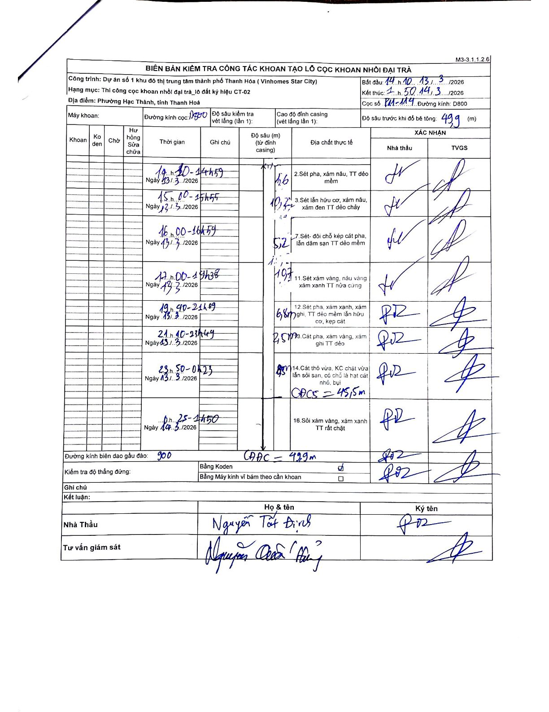
Dự án | Dự án số 1 khu đô thị trung tâm thành phố Thanh Hóa (Vinhomes Star City)
Hạng mục | Thi công cọc khoan nhồi đại trà_lô đất ký hiệu CT-02
Tên bộ phận | Phường Hạc Thành, tỉnh Thanh Hoá
Số hiệu cọc | P11-114
Biên bản số
Đường kính | D800
Bắt đầu thi công | 14:10 13/03/2026
Kết thúc thi công | 01:50 14/03/2026

Địa chất TT | Đường kính | Mô tả lớp thiết kế | Từ (h) | Đến (h) | Cao độ từ | Cao độ đến | T.Gian (h) | Dài (m) | V (m/h) | Ghi chú
1 | D800 | Sét pha, xám nâu, TT dẻo mềm | 14h30 13/03/2026 | 14h59 13/03/2026 | 0 | -1.6 | 0.48 | 1.6 | 3.31
2 | D800 | Sét lẫn hữu cơ, xám nâu, xám đen TT dẻo chảy | 15h00 13/03/2026 | 15h55 13/03/2026 | -1.6 | -11.8 | 0.92 | 10.2 | 11.13
3 | D800 | Sét- đôi chỗ kẹp cát pha, lẫn dăm sạn TT dẻo mềm | 16h00 13/03/2026 | 16h59 13/03/2026 | -11.8 | -17 | 0.98 | 5.2 | 5.29
4 | D800 | Sét xám vàng, nâu vàng xám xanh TT nửa cứng | 17h00 13/03/2026 | 19h38 13/03/2026 | -17 | -27.7 | 2.63 | 10.7 | 4.06
5 | D800 | Sét pha, xám xanh, xám ghi, TT dẻo mềm lẫn hữu cơ, kẹp cát | 19h40 13/03/2026 | 21h09 13/03/2026 | -27.7 | -34.5 | 1.48 | 6.8 | 4.58
6 | D800 | Cát pha, xám vàng, xám ghi TT dẻo | 21h10 13/03/2026 | 23h49 13/03/2026 | -34.5 | -37 | 2.65 | 2.5 | 0.94
7 | D800 | Cát thô vừa, KC chặt vừa lẫn sỏi sạn, có chỗ là hạt cát nhỏ, bụi | 23h50 13/03/2026 | 00h23 14/03/2026 | -37 | -43.5 | 0.55 | 6.5 | 11.82 | CDCS = 45,5m
8 | D800 | Sỏi xám vàng, xám xanh TT rất chặt | 00h25 14/03/2026 | 01h50 14/03/2026 | -43.5 | -49.9 | 1.42 | 6.4 | 4.52 | CAAC = 49,9m

ẢNH BIÊN BẢN GỐC

